상품제안서
머레이 미니제습기 | 상품코드: S02034

 |  |  |  |  |  | 02-713-8555 | www.synergygift.co.kr
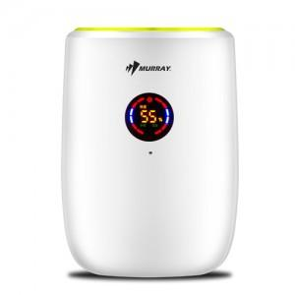

【상세/제작정보】 | 패드인쇄가능(100개 미만시 기본 인쇄비 30,000원+개당400원)(100개 미만시 기본 인쇄비 30,000원+개당200원)

【인쇄/포장옵션】 | 실크 / 포장지포장

【공급단가】 | 수량 | 100~ | 500~ | 1,000~ | 3,000~
*VAT별도 | 단가 | 56,700원 | 54,600원 | 52,500원 | 50,400원

【상품 URL】 | https://www.synergygift.co.kr:443/src/goods_detail.php?gdno=6349

